BDI
BDI DESONERADO
MEMÓRIA DE CÁLCULO DO BDI - OBRA
BDI ESTABELECIDO PARA ESTE PROJETO |  |  |  | 24.59%
BDI ESTABELECIDO PARA ESTE PROJETO
BDI APLICADO AO PROJETO - BASEADO MANUAL DE ORIENTAÇÕES PARA ELABORAÇÃO DE PLANILHAS ORÇAMENTÁRIAS DE OBRAS PÚBLICAS – TCU (2014) E RELATÓRIO DO ACORDÃO Nº 2.622/2013.
ITEM | DISCRIMINAÇÃO | TAXA % | % | TOTAL ACUMULADO

01 | AC (Taxa de rateio da administração central) | 3.00% | %
02 | R (Riscos e imprevistos) | 0.97% | %
03 | S (Taxa representativa de seguros) | 0.80% | %
04 | G (Taxa que representa o ônus das garantias exigidas em edital)
 | SUBTOTAL: | 4.77% |  | 4.77%

05 | Despesas Financeiras | 0.59% | %
 | SUBTOTAL: | 0.59% |  | 0.59%

 | Taxa representativa de incidências de impostos (I)
06 | COFINS - Contribuição para o Financiamento da Seguridade Social | 3.00% | %
07 | PIS - Programa de Integração Social | 0.65% | %
08 | ISS - Imposto Sobre Serviço de Qualquer Natureza | 1.00% | %
09 | Contribuição previdenciária Sobre Receita Bruta | 4.50% | %
 | SUBTOTAL: | 9.15% |  | 9.15%

10 | Lucro | 7.40% | %
 | SUBTOTAL - (L) | 7.40% |  | 7.40%
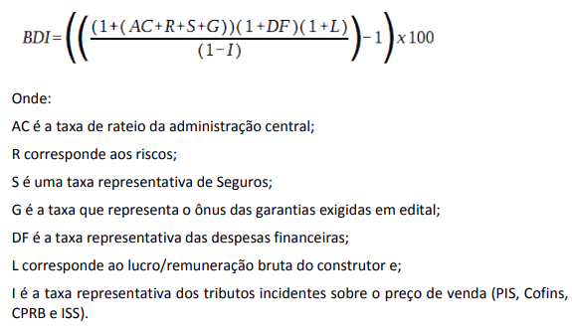
 |  |  |  | 24.59%

 | NEWTON MOTTA TRIBUZI NEVES – ASSESSOR TÉCNICO
 | MATRÍCULA 1708970-0
 | ENGENHEIRO CIVIL CREA 7916/D-PB

BDI NÃO DESONERADO
MEMÓRIA DE CÁLCULO DO BDI - OBRA
BDI ESTABELECIDO PARA ESTE PROJETO |  |  |  | 18.71%
BDI ESTABELECIDO PARA ESTE PROJETO
BDI APLICADO AO PROJETO - BASEADO MANUAL DE ORIENTAÇÕES PARA ELABORAÇÃO DE PLANILHAS ORÇAMENTÁRIAS DE OBRAS PÚBLICAS – TCU (2014) E RELATÓRIO DO ACORDÃO Nº 2.622/2013.
ITEM | DISCRIMINAÇÃO | TAXA % | % | TOTAL ACUMULADO

01 | AC (Taxa de rateio da administração central) | 3.00% | %
02 | R (Riscos e imprevistos) | 0.97% | %
03 | S (Taxa representativa de seguros) | 0.80% | %
04 | G (Taxa que representa o ônus das garantias exigidas em edital)
 | SUBTOTAL: | 4.77% |  | 4.77%

05 | Despesas Financeiras | 0.59% | %
 | SUBTOTAL: | 0.59% |  | 0.59%

 | Taxa representativa de incidências de impostos (I)
06 | COFINS - Contribuição para o Financiamento da Seguridade Social | 3.00% | %
07 | PIS - Programa de Integração Social | 0.65% | %
08 | ISS - Imposto Sobre Serviço de Qualquer Natureza | 1.00% | %
 | SUBTOTAL: | 4.65% |  | 4.65%

09 | Lucro | 7.40% | %
 | SUBTOTAL - (L) | 7.40% |  | 7.40%

 |  |  |  | 18.71%

 | NEWTON MOTTA TRIBUZI NEVES – ASSESSOR TÉCNICO
 | MATRÍCULA 1708970-0
 | ENGENHEIRO CIVIL CREA 7916/D-PB

 | Onde:
 | ISSQN: imposto sobre serviço de qualquer natureza - Manual do Substituto Tributário - SEFAZ-DF - versão MAIO/2020 - PRIMEIRA PARTE - Item VII;
 | [...] Os serviços dos subitens 7.02 (execução de obras de construção civil, hidráulica ou elétrica, sondagem, perfuração de poços, escavação, drenagem e irrigação, terraplanagem, pavimentação, concretagem e a instalação e montagem de produtos, peças e equipamentos) e 7.05 ( reparação, conservação e reforma de edifícios, estradas, pontes, portos e congêneres) deverá ser retido 1% (um por cento) de ISS sobre o valor da nota fiscal sem qualquer dedução (instituído pela Lei 3.247/2003, e regulamentado pelo § 11º, artigo 8 º, Decreto 25.508/2005) [...]
 | PIS / COFINS: programa de integração social / contribuição para o financiamento da seguridade social
 | Alíquotas PIS / COFINS: INSTRUÇÃO NORMATIVA RFB Nº 1234, DE 11 DE JANEIRO DE 2012 - ANEXO 1
 | CPRB: contribuição previdenciária sobre a receita bruta (com desoneração) - LEI Nº 12.546, DE 14 DE DEZEMBRO DE 2011. Art. 7º, VII, c/c Art. 7º-A.
 | T: tributos
 | O cálculo do BDI foi baseado nas orientações constantes no Acórdão nº 2622/2013 do TCU - Plenário.

